Задание 4
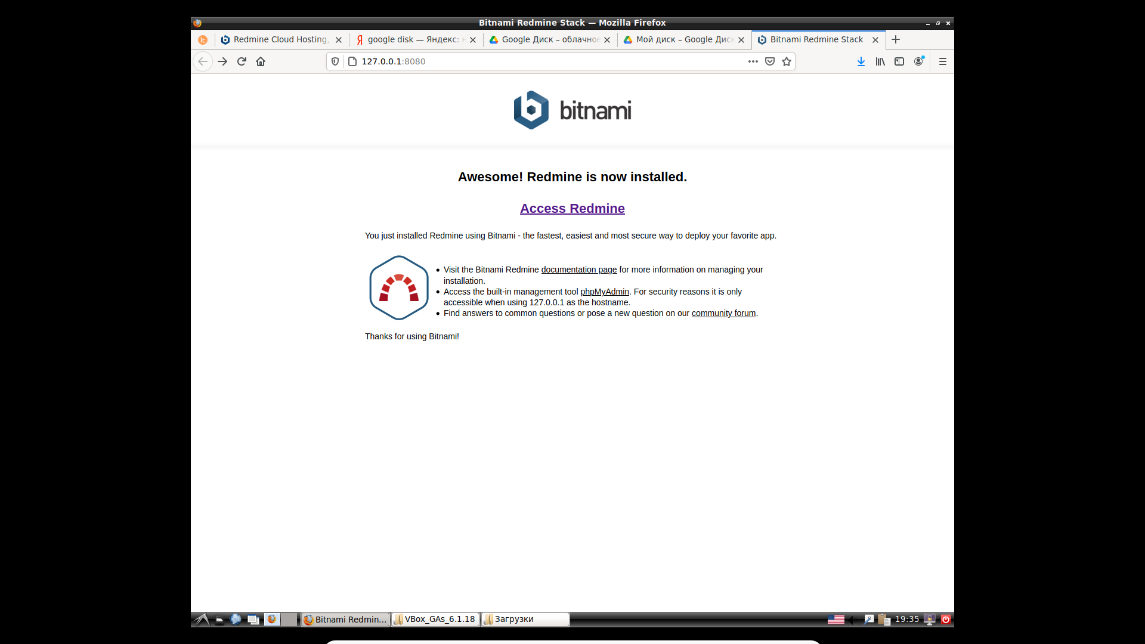
Задание 4 (необязательное): установить баг-трекинговую систему Redmine. Оно не будет проверяться. Оно предназначено для того, чтобы вы в меру своей загруженности могли попрактиковаться дополнительно (углубленно) в работе с этим инструментом на уровне администратора. Поскольку права администратора учебной баг-трекинговой системы вам недоступны (вопросы безопасности). Ссылка на скачивание: https://bitnami.com/stack/redmine Лучше устанавливать Redmine на виртуальную машину. Ссылка на пример установки на ВМ: https://www.youtube.com/watch?v=PilOxHmTx4I Вебинар про установку виртуальной машины: https://geekbrains.ru/events/604

